Дефекты Загирьянов
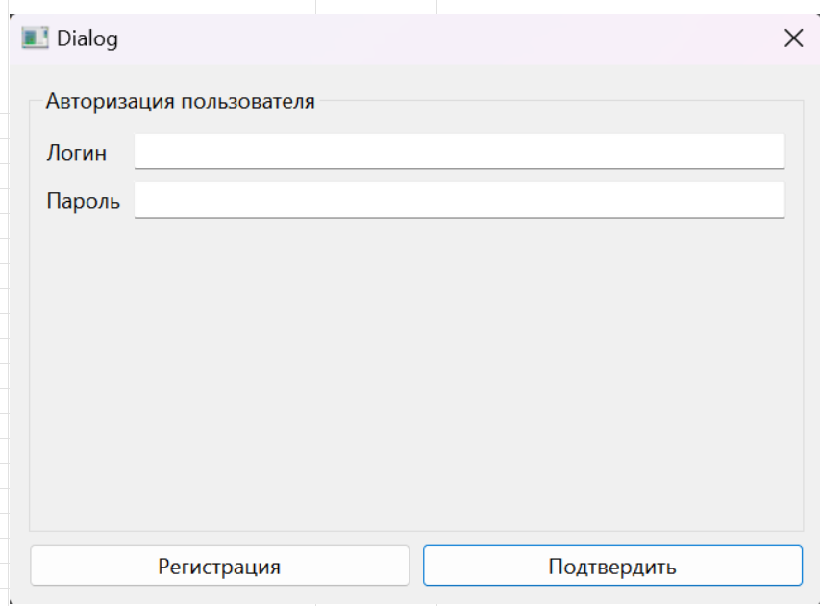
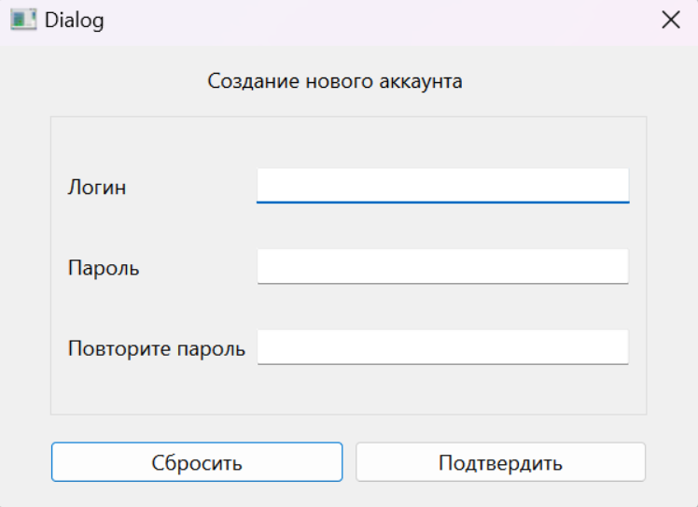
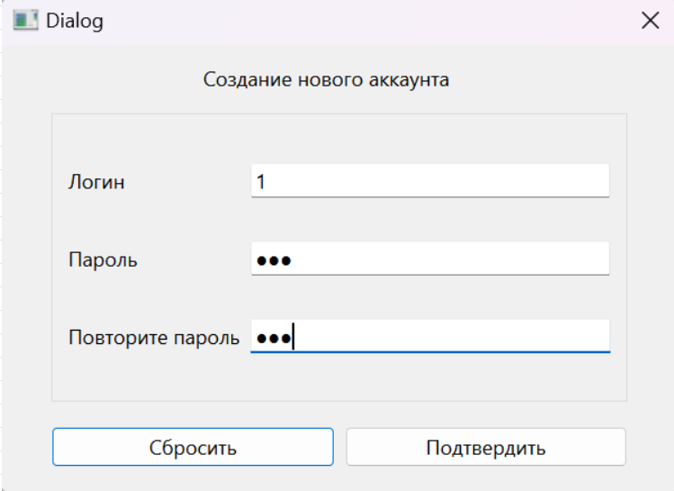
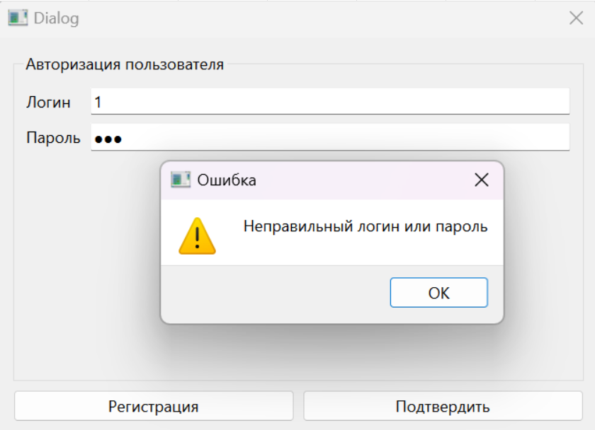
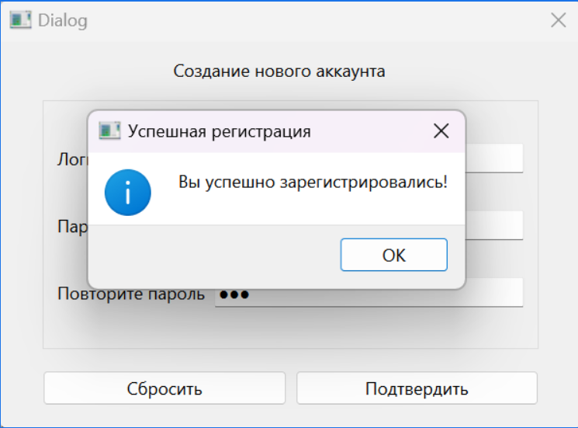
Название | При регистрации нового пользователя на уже существующий логин выводится окно о успешной регистрации, но новый пользователь не появляется в бд
№ дефекта | 1 (из системы управления дефектами) | № тест-кейса | R5
Проект | Тренажер по МЛТА | Компонент | Регистрация
Статус | Open | Номер версии | от 08.06.2024
Важность: | Minor | Приоритет: | High
Назначен на |  | Автор | Загирьянов
Описание | Шаги воспроизведения первого деффекта 1 Запустить приложение Тренажер по МЛТА 2 Начать регистрацию 3 Ввести логин, который есть в базе данных 4 Ввести любой пароль 5 Подтвердить Ожидаемый результат: Появление предупреждения, что пользователь уже существует Наблюдаемый результат: Вы успешно зарегистрировались

Вложения

